입찰진행 (입찰공고를 유찰)
[계열사] 입찰진행 (입찰공고를 유찰) (IT_BID_04_01)

작성자 | 작성일 | 수행자 | 수행일
서동욱 | 2025.05.07 | 서동욱 | 2025.05.07

테스트 대상 상세 (시나리오별 세부단계)
(입찰담당자, 개찰자, 낙찰자 권한 사용) 전자입찰 > 입찰진행 > 입찰진행 상세 page 에서 "유찰" button 클릭 --> 업체관리자(투찰 협력사) 카카오톡 알림 수신 확인 --> 전자입찰 > 입찰계획 등록 page에서 "과거입찰 가져오기" popup 목록에 해당 입찰 계획 확인
테스트 시나리오 목적 :
입찰공고 상태의 입찰을 유찰 처리
가정 및 필요사항 :

시나리오 항목 CODE | 시나리오 화면경로 및 페이지 | 테스트 항목 | 테스트 사전 정보 및 입력 | 테스트 케이스 기대결과 | 실제결과 | 구분 또는 실패 여부 | pcni | 비고 | 조치자 | 조치내용
IT_BID_04_01_01 | 전자입찰(계열사) : 입찰 진행 > 입찰 진행 상세 | 입찰공고된 입찰의 유찰 처리 |  | • 입찰진행 상세 > 입찰공고된 입찰의 유찰 > 카카오톡/메일 발송 > 입찰진행 목록 확인 - 카카오톡/메일 발송 수신자 : 투찰을 완료한 협력사의 사용자에게 내용 발송 - 유찰 처리 후 해당 입찰은 입찰완료에서 확인 가능 (계열사) - 유찰 처리 후 해당 입찰은 입찰완료에서 확인 가능 (협력사) | 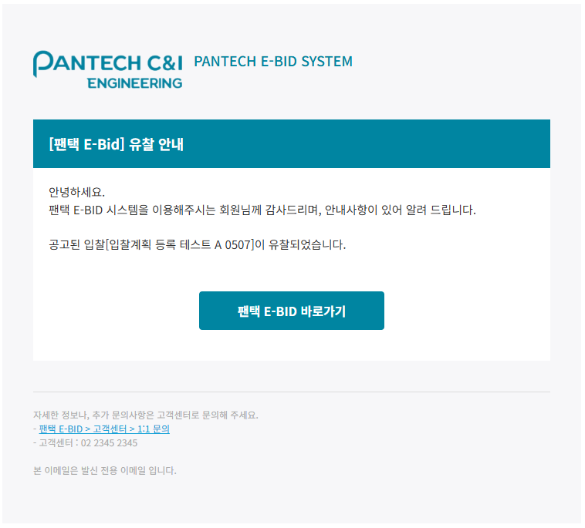 • OK |  | O |  | 서동욱 | X
IT_BID_04_01_02 | 전자입찰(계열사) : 입찰 계획 > 입찰 계획 등록 | 유찰된 입찰목록이 과거 입찰 내역 불러오기에서 정상적으로 불러오기가 처리되는지 확인 |  | • 입찰계획 > 입찰계획 등록 > 과거입찰 가져오기 > 목록 확인 및 선택 처리 테스트 - 유찰된 입찰 내역도 과거 입찰 가져오기가 정상적으로 처리되는지 확인 | 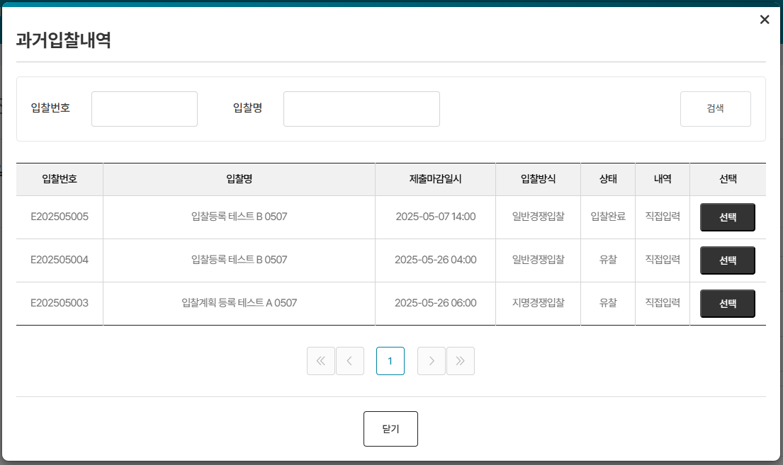 • OK |  | O |  | 서동욱 | X

입찰진행 (개찰 후 선택업체 재입찰하러가기)
[계열사] 입찰진행 (개찰 후 선택업체 재입찰하러가기) (IT_BID_04_03)

작성자 | 작성일 | 수행자 | 수행일
서동욱 | 2025.05.07 | 서동욱 | 2025.05.07

테스트 대상 상세 (시나리오별 세부단계)
(입찰담당자, 개찰자, 낙찰자 권한 사용) 전자입찰 > 입찰진행 > 입찰진행(개찰) 상세 page 에서 입찰참가 업체 선택 --> "선택업체 재입찰하러가기" button 클릭 --> 유효성 검사 확인 --> 재입찰 사유 및 제출 시작/마감 일시 설정 --> 유효성 검사 --> 전자입찰 > 입찰진행 목록에서 해당 입찰 상태(재입찰공고) 확인 --> 입찰참가자(선택한 입찰참가업체) 카카오톡 알림 수신 확인
테스트 시나리오 목적 :
개찰이 완료된 입찰의 재입찰 처리
가정 및 필요사항 :

시나리오 항목 CODE | 시나리오 화면경로 및 페이지 | 테스트 항목 | 테스트 사전 정보 및 입력 | 테스트 케이스 기대결과 | 실제결과 | 구분 또는 실패 여부 | pcni | 비고 | 조치자 | 조치내용
IT_BID_04_03_01 | 전자입찰(계열사) : 입찰진행 > 입찰진행 상세 | 선택업체 재입찰 |  | • 입찰진행 상세 (개찰 처리 된 입찰) > 재입찰 처리를 위한 협력사 선택 > 재입찰 정보 입력 > 카카오톡/메일 발송 > 재입찰 처리 > 입찰 진행 목록 확인 - 카카오톡/메일 발송 수신자 : 재입찰 처리된 협력사 사용자 - 재입찰 : 입찰방식이 선택된 협력사 기준의 지명경쟁입찰로 변경 (기존 입찰방식 무관) | 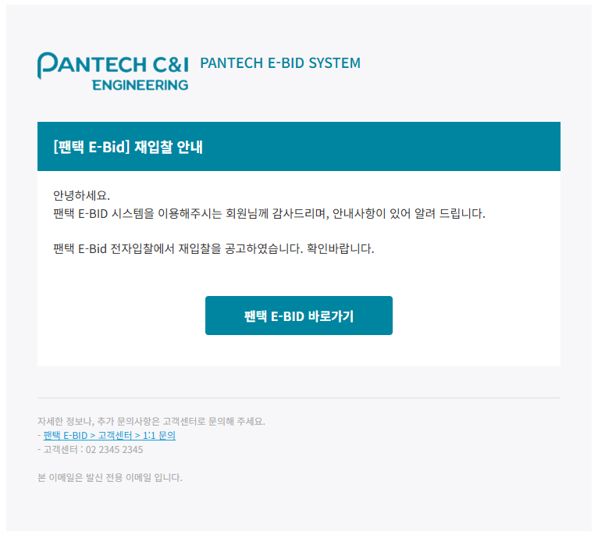 • OK |  | O |  | 서동욱 | X

